Sheet1
 |  |  |  |  |  |  |  |  |  |  |  |  |  |  |  | 이미지를 셀 크기에 맞게 Alt키를 누른채로 크기 조정해주세요
 |  |  |  |  |  |  | PATPAT 일괄등록 시트

 | 견종 | 이름 | 나이 | 성별 | 무게(Kg) | 중성화 여부 | 털색 | 털색 | 털색 | 패턴 | 귀 모양 | 꼬리 모양 | 옷 착용 유무 | 특징 | 이미지
예시 | 비글 | 견훈 | 2 | 수컷 | 1.2 | O | 흰색 | 황색 | 없음 | 멀 | 버튼귀 | 말린꼬리 | O | 성격이 더러워요 | 사진 | 사진 | 사진
 | 푸들 | 푸들이 | 3 | 암컷 | 3 | X | 흰색 | 없음 | 없음 | 솔리드 | 반직립귀 | 당근꼬리 | O | 사람을 잘 따릅니다. | 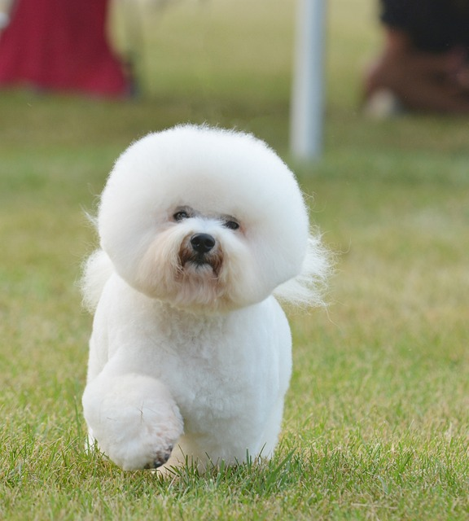
 | 시바견 | 시바 | 2 | 수컷 | 4 | O | 황색 | 흰색 | 없음 | 탄 | 직립귀 | 말린꼬리 | O | 잘 짖습니다. | 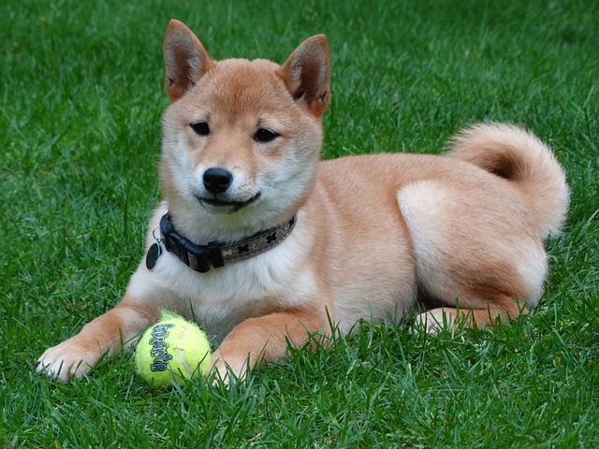 | 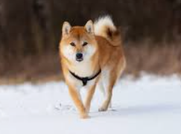
 | 코카스파니엘 | 코카 | 3 | 암컷 | 2 | O | 황색 | 없음 | 없음 | 솔리드 | 박쥐귀 | 수달꼬리 | X | 성대 수술 했습니다. | 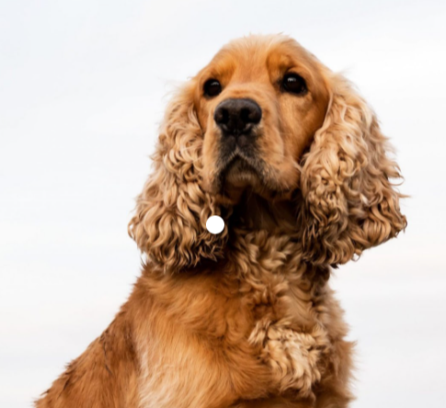
 | 슈나우저 | 슈나 | 2 | 암컷 | 3 | X | 회색 | 흰색 | 없음 | 멀 | 직립귀 | 당근꼬리 | O | 사람을 무서워 합니다. | 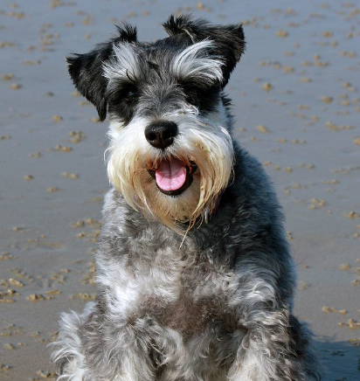 | 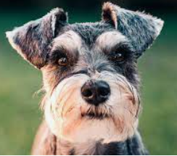 | 